갑지
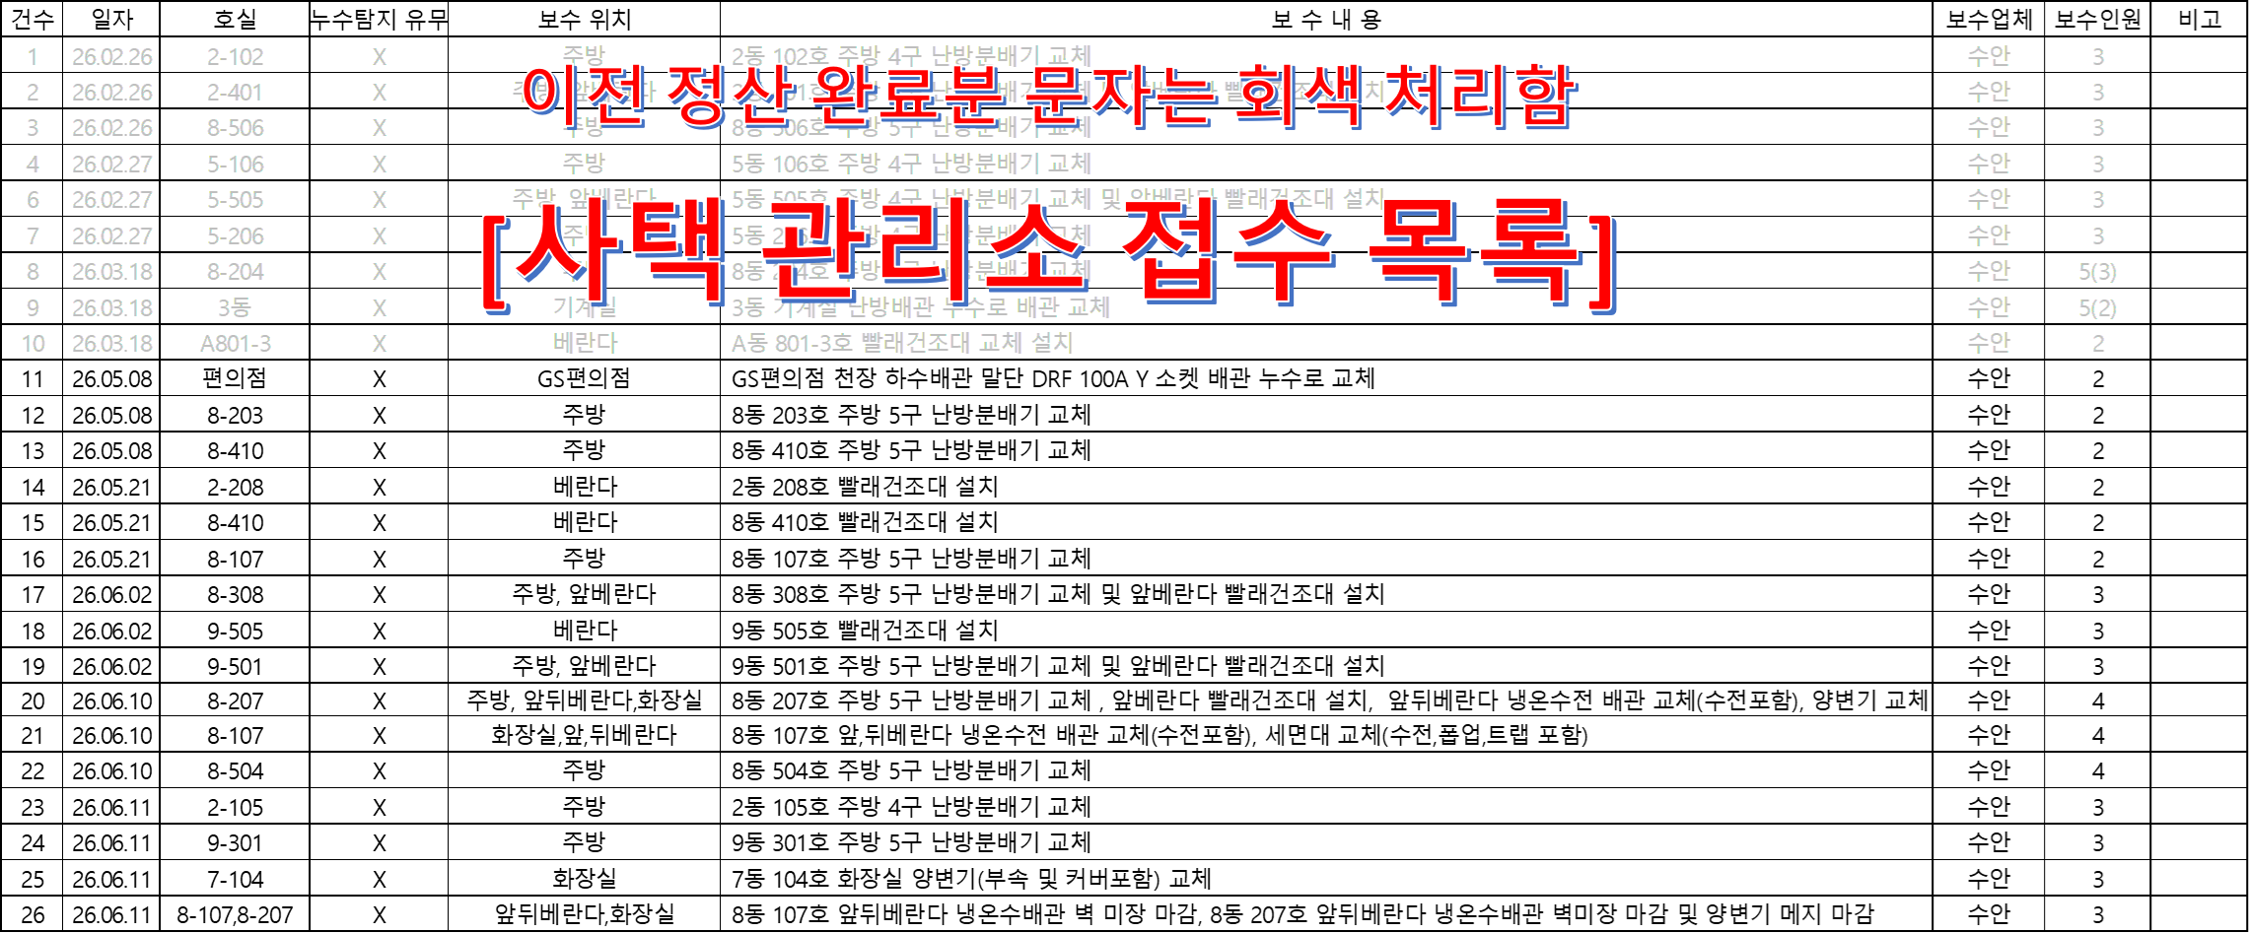
견 적 서

수신인 : (주)에스앤아이코퍼레이션 |  |  |  |  | 등록번호 | 305-86-01887
 |  |  |  |  | 상 호 | 주식회사수안이엔지
공사명 : 사택 긴급공사 |  |  |  |  | 대표 이사 | 김용도
 |  |  |  |  | 사업장 | 대전광역시 동구 태전로 157번길 58, 2층
견적일 : 2026년 07월 27일 |  |  |  |  | 업 태 | 건설업
 |  |  |  |  | 종 목 | 기계설비공사
 |  |  |  |  | TEL, FAX | 042-224-0252 / 042-224-5424
금액: | 육백일십오만오천 |  | 원정

NO | 품명 | 규격 | 수량 | 단위 | 금액 | 비고
 | 직접비
 | 재료비 |  |  |  | 2,395,522
 | 노무비 |  |  |  | 3,010,136
 | 기계/기타경비 |  |  |  | -
 | 건설기계대여금 |  |  |  | -
 | 소계 |  |  |  | 5,405,658
 | 간접비
 | 안전관리비 | (재료비+노무비)*3.11% | 1 | 식 | 168,116 | 모든공사에 적용
 | 산재보험료 | 노무비*3.56% | 1 | 식 | 107,161 | 모든공사에 적용
 | 고용보험료 | 노무비*1.01% | 1 | 식 | 30,402 | 모든공사에 적용
 | 국민건강 보험료 | 노무비*3.595% | 1 | 식 | 108,214 | 모든공사에 적용
 | 국민연금 보험료 | 노무비*4.75% | 1 | 식 | 142,981 | 모든공사에 적용
 | 노인장기요양 보험료 | 국민건강보험료*13.14% | 1 | 식 | 14,219 | 모든공사에 적용
 | 일반관리비/이윤 | (노무비+간접공사비)*5% | 1 | 식 | 179,062
 | 소계 |  |  |  | 750,156

 |  |  |  |  | 6,155,814
 | 합계(단수조정) |  |  |  | 6,155,000
 | VAT별도

상반기 증빙
기계 긴급 대응 목록 |  |  |  |  |  |  |  |  | 긴급 투입인원 환산
상반기 이월분 : - 건 / 유상 : -건 / 무상(묶음) : -건
번호 | 일자 | 호실 | 노즐 | 보수내용 | 보수업체 | 보수인원 | 특이사항 | 정산 현황 | 구분 | 배관공 | 보통인부 | 보온공 | 화기감시 (보통인부) | 안전관찰자 (보통인부) | 누수탐지
1 | 2026-05-08 | N/A | N/A | GS편의점 천장속 배관 100A YT 소켓 교체(누수) | 수안이엔지 | 2 |  |  | 2 | 1 | 1
 |  | 8-203 | 5 | 난방분배기 교체
 |  | 8-410 | 5 | 난방분배기 교체
2 | 2026-05-21 | 2-208 | N/A | 앞베란다 빨래건조대 설치 | 수안이엔지 | 2 |  |  | 2 | 1 | 1
 |  | 8-410 | N/A | 앞레반다 빨래건조대 설치
 |  | 8-107 | 5 | 난방분배기 교체
3 | 2026-06-02 | 8-308 | 5 | 난방분배기 교체 및 앞베란다 빨래건조대 설치 | 수안이엔지 | 3 |  |  | 3 | 2 | 1
 |  | 9-505 | N/A | 앞베란다 빨래건조대 설치
 |  | 9-501 | 5 | 난방분배기 교체 및 앞베란다 빨래건조대 설치
4 | 2023-06-10 | 7-104 | N/A | 양변기 교체 | 수안이엔지 | 4 |  |  | 4 | 3 | 1
 |  | 8-107 | N/A | 냉온수 수전 교체 + 양변기 교체
 |  | 8-207 | 5 | 냉온수 수전 교체 + 양변기 교체 난방 분배기 교체 + 빨래건조대 설치
 |  | 8-504 | 5 | 난방 분배기 교체
5 | 2023-06-11 | 2-105 | 4 | 난방 분배기 교체 | 수안이엔지 | 3 |  |  | 3 | 2 | 1
 |  | 7-104 | N/A | 양변기 교체
 |  | 8-107 | N/A | 냉온수 수전 교체 + 양변기 교체
 |  | 8-207 | 5 | 냉온수 수전 교체 + 양변기 교체 난방 분배기 교체 + 빨래건조대 설치
 |  | 9-301 | 5 | 난방 분배기 교체
 |  |  |  |  |  |  |  |  |  | 9 | 5

이전 정산 완료분 문자는 회색 처리함 [사택 관리소 접수 목록]

Upload(시중가)-별도입력
표준내역코드 | 세부공종 | 품명 | 규격 | 단위 | 수량 | 재료비단가 | 재료비소계 | 노무비단가 | 노무비소계 | 기계경비단가 | 기계경비소계 | 기타경비단가 | 기타경비소계 | 할증코드 | 재료비할증율 | 노무비할증율 | 할증내용
 |  | 온수난방분배기 | 5구 | EA | 1 | 120,000 | 120,000
 |  | 온수난방분배기 | 4구 | EA | 1 | 100,000 | 100,000
 |  | 건조대 |  | EA | 1 | 33,000 | 33,000

■시중가 입력시 (5가지중 1가지 첨부)_유사한 코드가 있으면 대체 적용하며, 불가피 한경우만 시중가 사용함_불가피 할경우 아래 5가지 중 1개 첨부 1. 업체 비교견적서 첨부 최소 2개사 (자재 거래처(자재상)_공사업체 는 제외해당) 2. 기실적 단가 3. 세금계산서 및 거래명세서 첨부 4. 단독취급 MAKER 자재의 경우 1개사 견적서 처리 가능함(대리점 포함, 사코_감압변 등 독자 메이커만 취급 하는 경우에 해당함) 5. 물가자료 책자 정보 증빙 첨부 (물가자료 책자 스캔 후 표시 증빙 첨부) 6. 기타사항 (협의후)
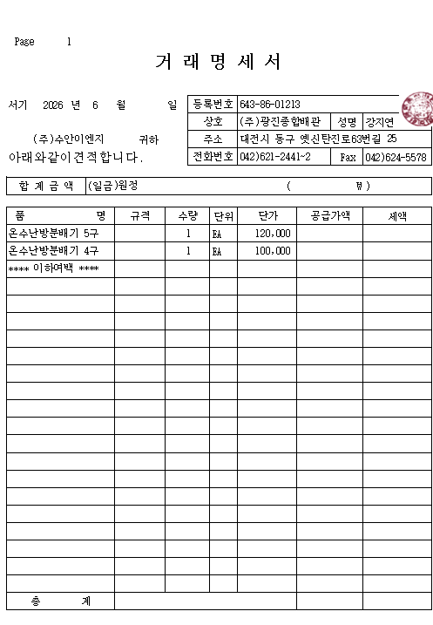 |  |  | 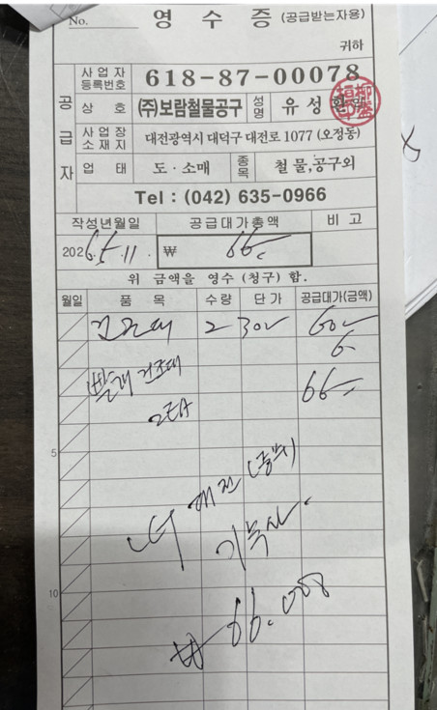

온수난방분배기 |  |  | 건조대

